Накладная-№3
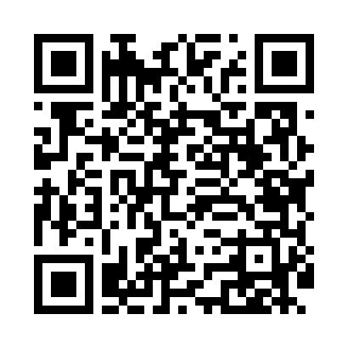
Номер товарно-транспортной накладной: |  |  | Торговый представитель: Kamol aka
Поставщик: Toshkent falcon fly 2 |  |  | Телефон торгового представителя: +998979626299
Дата отгрузки: 02.12.2025 |  |  | Контрагент: """" Klient
Дата консигнации: |  |  | Адрес:
Доставщик: |  |  | Телефон:
Телефон доставщика:
Время заказа: 02.12.2025 17:32:23
№ | Штрих-код | Название товаров (работ,услуг) | Количество | Количество в кейсе | Цена | Сумма
 |  |  | 454 |  |  | 761.5
1 | 2016838754884 | Чугунная тарелка с деревянной подставкой XP-4 6-39 | 5 | 5 шт. | 7.50 | 37.50
2 | 2011148699368 | Ёғоч подставкали чўгун тарелка 10 GB-29-8 | 10 | 10 шт. | 3.80 | 38
3 | 6915646559390 | Пластмасса ликоб 5.6" A363 14.2x14.2x5.4cm DB -59-39 | 30 | 30 шт. | 1 | 30
4 | 6915646559383 | Пластмасса коса 6"A6659 15.1x15.1x7.2cm DB-59 -38 | 30 | 30 шт. | 1.80 | 54
5 | 6915601743093 | Пластмасса ликоб 23 sm DB-59-21 | 15 | 15 шт. | 2.30 | 34.50
6 | 6915646502044 | Пласмаст Салатница 27x17x3 см DB-59-29 | 15 | 15 шт. | 1.70 | 25.50
7 | 6915649156084 | Пластиковый салатница DB-59-79 | 100 | 100 шт. | 1.30 | 130
8 | 6915646559406 | Пластмасса ликоб 4.2" D176142 4.2" 10.5x10.5x 5.5 sm DB-59-40 | 80 | 80 шт. | 0.90 | 72
9 | 6915641604019 | Пластмасса ликоб 36x16.5x2 см DB-59-35 | 10 | 10 шт. | 3.10 | 31
10 | 6915645645018 | Пластмасса ликоб 35x21 см кота каропкада 48 д она мавжуд DB-59-5 | 10 | 10 шт. | 3.50 | 35
11 | 6915641742940 | Пластмасса салатница D174294 24x18.5x4 см DB- 59-32 | 20 | 20 шт. | 1.70 | 34
12 | 6915641829405 | Пластмасса салатница A2940 21.5x16x4.5 см DB- 59-31 | 10 | 10 шт. | 1.50 | 15
13 | 6915641796141 | Пластмасса салатница F179614 35x12x4 см DB-59 -37 | 10 | 10 шт. | 2.30 | 23
14 | 6941501570262 | Пластмасса ликоб 25 sm DB-59-19 | 10 | 10 шт. | 2.70 | 27
15 | 6915646512050 | Пласмаст Салатница 8.5x8.5x3 см DB-59-27 | 20 | 20 шт. | 0.50 | 10
16 | 6905621392395 | Металл санчқи DB-92-39 | 10 | 10 шт. | 2.90 | 29
17 | 6905621392388 | Металл қошиқ DB-92-38 | 10 | 10 шт. | 2.90 | 29
18 | 6905621392401 | Ложка Вилка DB-92-40 | 5 | 5 шт. | 2 | 10
19 | 6905621392418 | Ложка Вилка DB-92-41 | 4 | 4 шт. | 3 | 12
20 | 7896968102381 | Вилка десертная длинная 102-38 | 6 | 6 шт. | 1.40 | 8.40
21 | 6982321692666 | Ложка DB-3-111 | 6 | 6 шт. | 1.20 | 7.20
22 | 2016513094694 | Поднос столовый пластмасс 35.5x46 sm XP-11-3 | 2 | 2 шт. | 4 | 8
23 | 2010171443665 | Поднос столовый пластмасс 40.5x56 sm XP-11-4 | 2 | 2 шт. | 6.50 | 13
24 | 6526000000436 | Шиша Чайник DB-45-1 | 10 | 10 шт. | 2 | 20
25 | 6988321602636 | Друшлаг металлическая 26cm DB-3-128 | 1 | 1 шт. | 2.60 | 2.60
26 | 6934179000551 | Металический Миска 22cm DB-6-12 | 1 | 1 шт. | 1.10 | 1.10
27 | 6934179000568 | Металический Миска 24cm DB-6-13 | 1 | 1 шт. | 1.20 | 1.20
28 | 6934179000582 | Металический Миска 28cm DB-6-14 | 1 | 1 шт. | 1.50 | 1.50
29 | 6920250097121 | Хлебница Металлическая плетеная DB-97-12 | 20 | 20 шт. | 1.10 | 22
Итого: 761.5$|->UZS: 9,518,750.00

